상품제안서
컬러점착메모지 250x145 | 상품코드: S26008

 |  |  |  |  |  |  | 02-713-8555 | www.synergygift.co.kr
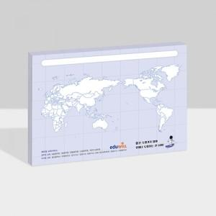

【상세/제작정보】

【인쇄/포장옵션】 | 풀칼라 / OPP(비닐)

【공급단가】 | 수량 | 1,000~ | 2,000~ | 3,000~ | 5,000~ | 10,000~
*VAT별도 | 20매 | 950원 | 820원 | 780원 | 720원 | 690원
 | 30매 | 1,290원 | 1,210원 | 1,150원 | 1,080원 | 1,040원
 | 50매 | 2,100원 | 1,950원 | 1,820원 | 1,720원 | 1,640원
 | 100매 | 3,920원 | 3,640원 | 3,380원 | 3,180원 | 3,050원

【상품 URL】 | https://www.synergygift.co.kr:443/src/goods_detail.php?gdno=26008

